Solicitud gráfica
 | Área: | Matemáticas |  |  | Fecha:
 | Grado: | 7 |  |  | 2015-11-30
 | Título del tema: | El área de polígonos |  |  | ¿Cuaderno de estudio o recurso? | Recurso
 | Editor: |  |  |  | Motor del recurso | F10B

 | Código guión o recurso: | MA_07_11_REC250 | ← Para determinar este código, visite la hoja de Ayuda
 |  |  |  |  | ESPECIFICACIÓN DE ARCHIVOS A ENTREGAR
Núm. | Archivo Shutterstock o ruta en web | Imagen para: | Tipo | Ubicación de la imagen en el recurso F10B | Nombre imagen SMALL | Tamaño imagen SMALL | Nombre imagen ZOOM | Tamaño imagen ZOOM | Descripción | Observaciones
IMG01 | ver observaciones | Recurso F10B | Ilustración | Contenido | MA_07_11_REC250_IMG01.jpg | 0 |  |  |  | 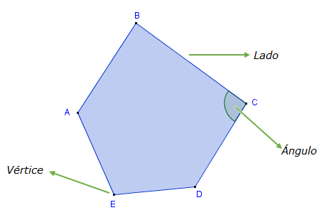
IMG02 | ver observaciones | Recurso F10B | Ilustración | Contenido | MA_07_11_REC250_IMG02.jpg | 0 |  |  | Paralelogramos, ficha dos. | 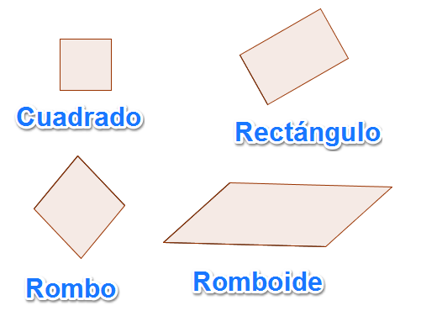
IMG03 | ver observaciones | Recurso F10B | Ilustración | Contenido | MA_07_11_REC250_IMG03.jpg | 0 |  |  | Ficha tres. Trapecios | 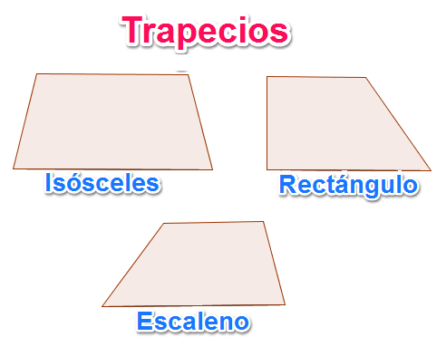
IMG04 | ver observaciones | Recurso F10B | Ilustración | Contenido | MA_07_11_REC250_IMG04.jpg | 0 |  |  | Ficha cuatro. Trapezoides | 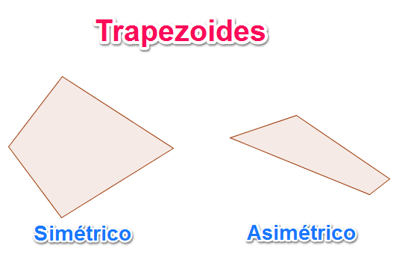
IMG05 | ver observaciones | Recurso F10B | Ilustración | Contenido | MA_07_11_REC250_IMG05.jpg | 0 |  |  | Ficha cinco. Triángulos | 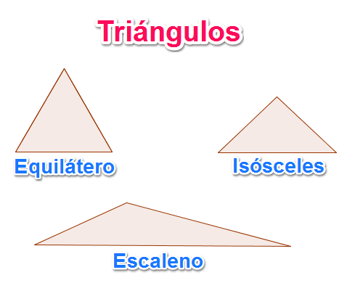
IMG06 | ver observaciones | Recurso F10B | Ilustración | Contenido | MA_07_11_REC250_IMG06.jpg | 0 |  |  | Ficha seis. Triángulos 2 | 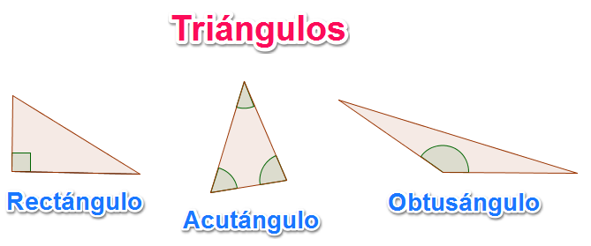
IMG07 | ver observaciones | Recurso F10B | Ilustración | Contenido | MA_07_11_REC250_IMG07.jpg | 0 |  |  | Ficha siete. Polígonos regulares | 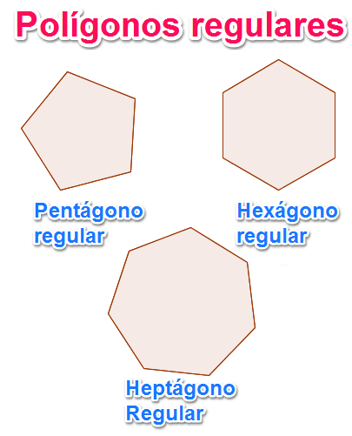
IMG08 | ver observaciones | Recurso F10B | Ilustración | Contenido | MA_07_11_REC250_IMG08.jpg | 0 |  |  | Selección uno. Área Rombo | 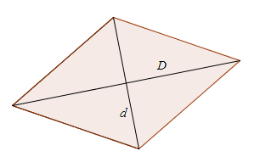
IMG09 | ver observaciones | Recurso F10B | Ilustración | Contenido | MA_07_11_REC250_IMG09.jpg | 0 |  |  | Selección dos. Rectángulo | 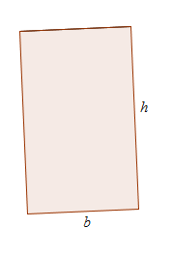
IMG10 | ver observaciones | Recurso F10B | Ilustración | Contenido | MA_07_11_REC250_IMG10.jpg | 0 |  |  | Selección tres. Cuadrado | 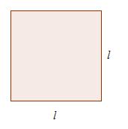
IMG11 | ver observaciones | Recurso F10B | Ilustración | Contenido | MA_07_11_REC250_IMG11.jpg | 0 |  |  | Selección cuatro. Romboide | 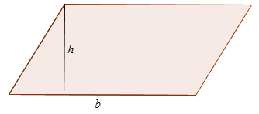
IMG12 | ver observaciones | Recurso F10B | Ilustración | Contenido | MA_07_11_REC250_IMG12.jpg | 0 |  |  | Selección cinco. Triángulo | 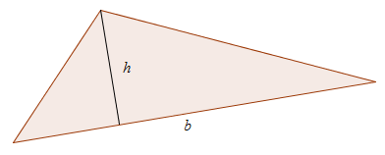
IMG13 | ver observaciones | Recurso F10B | Ilustración | Contenido | MA_07_11_REC250_IMG13.jpg | 0 |  |  | Selección seis. Trapecio | 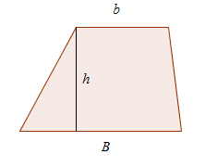
IMG14 | ver observaciones | Recurso F10B | Ilustración | Contenido | MA_07_11_REC250_IMG14.jpg | 0 |  |  | Selección siete. Polígono regular | 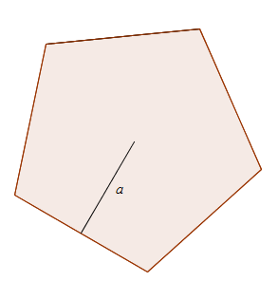
IMG15 | ver observaciones | Recurso F10B | Ilustración | Contenido | MA_07_11_REC250_IMG15.jpg | 0 |  |  | polígono irregular | 
IMG16 | ver observaciones | Recurso F10B | Ilustración | Contenido | MA_07_11_REC250_IMG16.jpg | 0 |  |  | división de un polígono irregular | 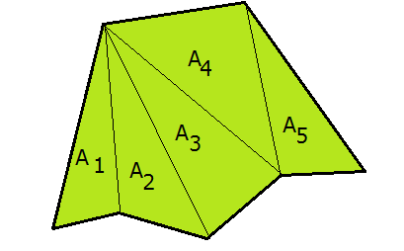
IMG17 | ver observaciones | Recurso F10B |  | Contenido | MA_07_11_REC250_IMG17.jpg | 0 |  |  | para ficha alumno | 